クイック発注パネルEA画面仕様(MT4)
①クイック発注パネルEA画面仕様（MT4）… クイック発注ボタン表示中

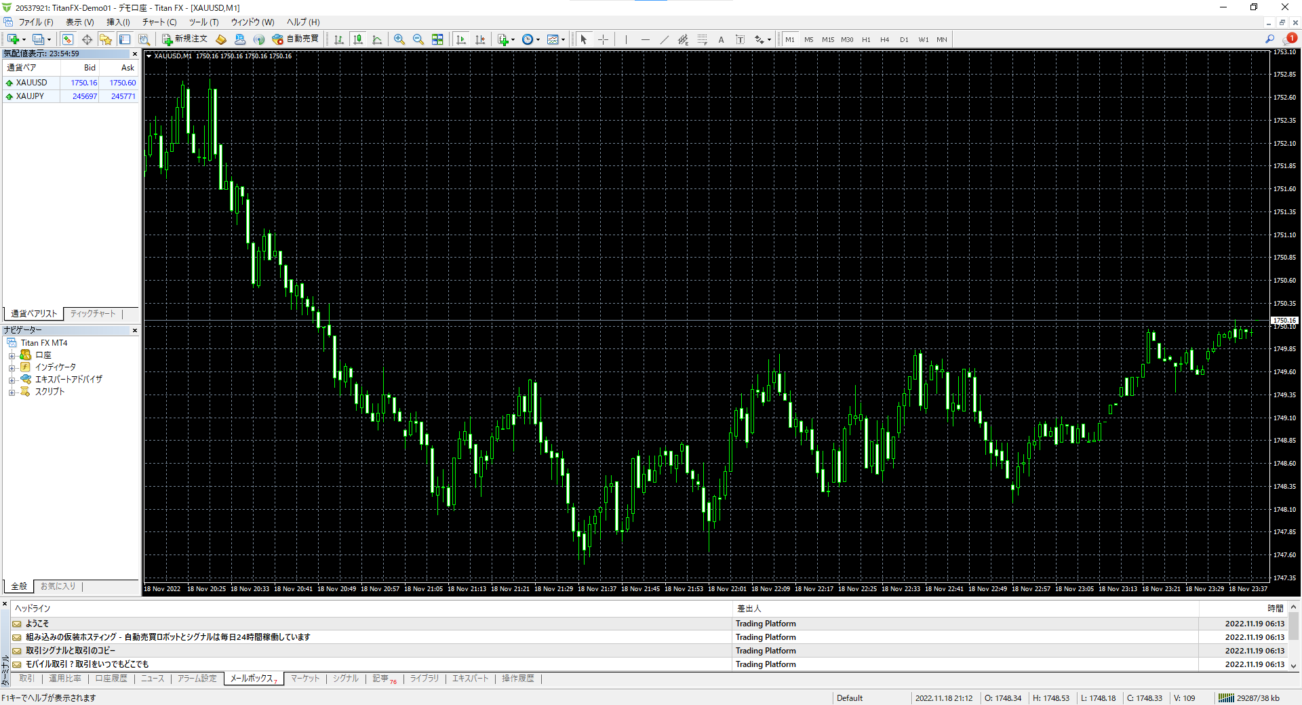
0.01
XUAJPY
XAUUSD
発注ロット数
銘柄１
銘柄２
132.913
245771
1756.60
✓
クイック発注ボタン表示
▲Ｂｕｙ
▼Ｓｅｌｌ
1234567
マジックナンバー

②クイック発注パネルEA画面仕様（MT4）… クイック発注ボタン非表示中

0.01
XUAJPY
XAUUSD
発注ロット数
銘柄１
銘柄２
132.913
245771
1756.60
クイック発注ボタン表示
1234567
マジックナンバー

クイック発注パネルEA画面仕様(MT5)
①クイック発注パネルEA画面仕様（MT5）… クイック発注ボタン表示中

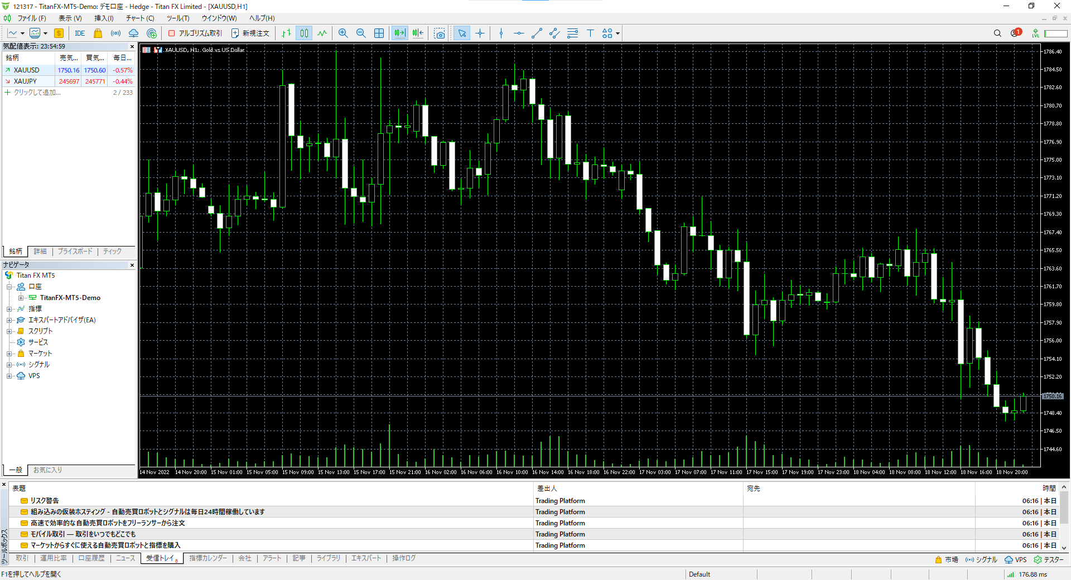
0.01
XUAJPY
XAUUSD
発注ロット数
銘柄１
銘柄２
132.913
245771
1756.60
✓
クイック発注ボタン表示
▲Ｂｕｙ
▼Ｓｅｌｌ
1234567
マジックナンバー

マジックナンバー表示と発注ロット数はOK。発注ロット数の横の132.913は何の数字でしょうか？
欲しかった表示・非表示ボタンは「該当マジックナンバー決済のボタン」です。名前はクイック決済ボタンですかね。
BuySellボタンは表示しっぱなしで良いです。
銘柄１２にサヤの相手表示機能を付けてくださったのすね。表示以外に同時発注など機能はないですよね？
もし可能ならサヤ相手表示よりも、このロットでの証拠金額など、このシンボルのスカウター的機能があればうれしいです。
新しいシートに私のイメージを作ってみました。

②クイック発注パネルEA画面仕様（MT5）… クイック発注ボタン非表示中

0.01
XUAJPY
XAUUSD
発注ロット数
銘柄１
銘柄２
132.913
245771
1756.60
クイック発注ボタン表示
1234567
マジックナンバー

こんな感じのもの
わざわざ「仕様」に確認に行かずとも、Lot間違いや、超マイナスSwapを食らわないように、シンボルの特徴が表示されていればうれしいです。
 | マジックナンバー

 | 発注ロット数

 | 銘柄 | XAUUSD
 | 契約サイズ | 1000
 | 必要証拠金 | 283500 | （発注ロット数で変動する）
 | BuySwap | -0.21
 | SellSwap | 0.015

 | BUY |  | SELL

 |  | クイック決済ボタン表示 |  | ☑
マジックナンバー全決済
 |  |  |  |  | 出てくる！！！

 | 色やデザインは派手になりすぎない程度にサイバーなものが良いです。

